Прайс
Москва: тел.: +7(495) 505-54-49, тел.: +7(915) 318-72-25 (Кристина) тел.: +7(961) 206-14-57 Skype: karavanmoscow Оптовый склад г. Москва: ул. Дмитровское шоссе 157 БЦ "Гефест" стр. 5 Сочи: тел.: +7(918) 600 93 98 (Основной склад) тел.: +7(918) 400 81 03 (Карина) Skype: karavanmarket Основной оптовый склад: г. Адлер, ул. Просвещения 118 б, рядом с Ж/Д Вокзалом Оптовый магазин: г.Сочи, Краснодарское кольцо, рынок Авангард Розничный магазин: г. Адлер, ул. Ленина 10, ТК "Славутич" Геленджик: тел.: +7(918) 353 21 20 Оптовый склад г. Геленджик, ул.Тельмана, 146 (территория "Стройторг") По всем вопросам обращаться на электронный адрес karavanmarket@mail.ru |  |  | ПРАЙС-ЛИСТ на 04.05.2018 |  |  | Для того чтобы сделать заказ: Необходимо в поле "Количество к заказу" на против нужного товара, ввести необходимое количество товара. Сумма заказа рассчитывается автоматически, и выводится в поле "Сумма заказа" на желтом фоне. Затем отправить файл на адрес karavanmarket@mail.ru

 |  |  |  |  | Сумма заказа: | 0

Фото | Артикул | Наименование товаров | Страна | Цена | Количество к заказу
 |  | Изделия из смолы
 |  | Божества из смолы
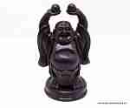 | BB1753 | BB1753 Хотей с шарами Описание: | 42869d7c-808c-11e0-9e89-6cf049cdcbca | 490 | 0
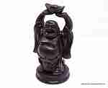 | BB1754 | BB1754 Хотей со слитком Описание: | 42869d7c-808c-11e0-9e89-6cf049cdcbca | 490 | 0
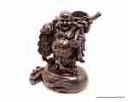 | BB250 | BB250 Декоративная скульптура Хотэй Описание: | 42869d7c-808c-11e0-9e89-6cf049cdcbca | 1390 | 0
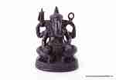 | BB345 | BB345 Скульптура Ганеша Описание: | 42869d7c-808c-11e0-9e89-6cf049cdcbca | 490 | 0
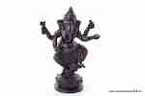 | BB1958 | BB1958 Ганеша в лотосе Описание: | 42869d7c-808c-11e0-9e89-6cf049cdcbca | 540 | 0
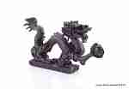 | BB1229 | BB1229 Скульптура Дракон Описание: | 42869d7c-808c-11e0-9e89-6cf049cdcbca | 350 | 0
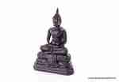 | BB1174 | BB1174 Будда 15см. Описание: | 42869d7c-808c-11e0-9e89-6cf049cdcbca | 290 | 0
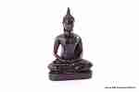 | BB1342 | BB1342 Скульптура Будда средний Описание: | 42869d7c-808c-11e0-9e89-6cf049cdcbca | 380 | 0
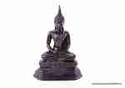 | BB566 | BB566 Скульптура Будда большой Описание: | 42869d7c-808c-11e0-9e89-6cf049cdcbca | 640 | 0
 | BB2267 | BB2267 Двойной подсвечник Ганеша Описание: | 42869d7c-808c-11e0-9e89-6cf049cdcbca | 720 | 0
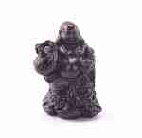 | BB983 | BB983 Хотей со слитком Описание: | 42869d7c-808c-11e0-9e89-6cf049cdcbca | 340 | 0
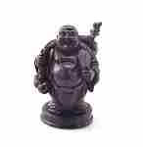 | BB1752 | BB1752 Хотей с веером Описание: | 42869d7c-808c-11e0-9e89-6cf049cdcbca | 490 | 0
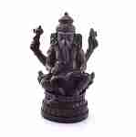 | BB1849 | BB1849 Ганеша с книгой Описание: | 42869d7c-808c-11e0-9e89-6cf049cdcbca | 540 | 0
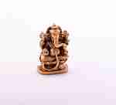 | C6031B | C6031B Статуэтка Ганеша (полистоун) 3" Описание: | f0a40b70-8089-11e0-9e89-6cf049cdcbca | 75 | 0
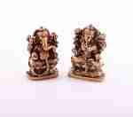 | C60323 | C60323 Пара статуэток Ганеша и Лакшми (полистоун) 3" Описание: | f0a40b70-8089-11e0-9e89-6cf049cdcbca | 150 | 0
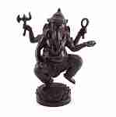 | BB1189 | BB1189 Статуэтка Ганеша Описание: | 42869d7c-808c-11e0-9e89-6cf049cdcbca | 1350 | 0
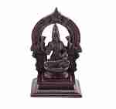 | BB2537 | BB2537 Статуэтка Лакшми Описание: | 42869d7c-808c-11e0-9e89-6cf049cdcbca | 730 | 0
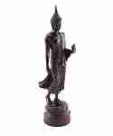 | BB711 | BB711 Статуэтка Будда Описание: | 42869d7c-808c-11e0-9e89-6cf049cdcbca | 670 | 0
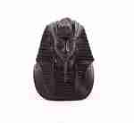 | BB500 | BB500 Бюст фараона Описание: | 42869d7c-808c-11e0-9e89-6cf049cdcbca | 480 | 0
 | BB2648 | BB2648 Статуэтка Хотей Описание: | 42869d7c-808c-11e0-9e89-6cf049cdcbca | 150 | 0
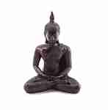 | BB2137 | BB2137 Статуэтка Будда Описание: | 42869d7c-808c-11e0-9e89-6cf049cdcbca | 330 | 0
 | BB479 | BB479 Статуэтка Хотей Описание: | 42869d7c-808c-11e0-9e89-6cf049cdcbca | 190 | 0
 | BB1658 | BB1658 Статуэтка Хотей Описание: | 42869d7c-808c-11e0-9e89-6cf049cdcbca | 340 | 0
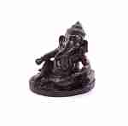 | BB2535 | BB2535 Статуэтка Ганеша Описание: | 42869d7c-808c-11e0-9e89-6cf049cdcbca | 340 | 0
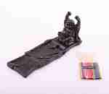 | BB1572 | BB1572 Подставка для благовоний Хотей Описание: | 42869d7c-808c-11e0-9e89-6cf049cdcbca | 350 | 0
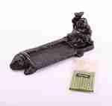 | BB1571 | BB1571 Подставка для благовоний Хотей Описание: | 42869d7c-808c-11e0-9e89-6cf049cdcbca | 350 | 0
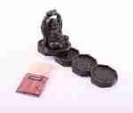 | BB1640 | BB1640 Подставка для благовоний Хотей Описание: | 42869d7c-808c-11e0-9e89-6cf049cdcbca | 350 | 0
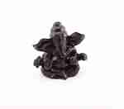 | BB2264 | BB2264 Статуэтка Ганеша Описание: | 42869d7c-808c-11e0-9e89-6cf049cdcbca | 240 | 0

 |  | Животные и птицы из смолы
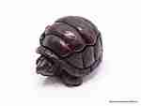 | BB1032 | BB1032 Шкатулка Черепаха Описание: | 42869d7c-808c-11e0-9e89-6cf049cdcbca | 250 | 0
 | B1733 | B1733 Композиция Дельфины на рифе Описание: | 42869d7c-808c-11e0-9e89-6cf049cdcbca | 650 | 0
 | B1930 | B1930 Декоративная скульптура Голова слона Описание: | 42869d7c-808c-11e0-9e89-6cf049cdcbca | 720 | 0
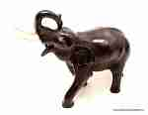 | BB11 | BB11 Декоративная скульптура Слон Описание: | 42869d7c-808c-11e0-9e89-6cf049cdcbca | 940 | 0
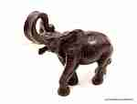 | BB1395 | BB1395 Cкульптура Слон Описание: | 42869d7c-808c-11e0-9e89-6cf049cdcbca | 350 | 0
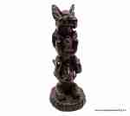 | BB2259 | BB2259 Декоративная скульптура Слоны, не вижу, не слышу, не скажу Описание: | 42869d7c-808c-11e0-9e89-6cf049cdcbca | 420 | 0
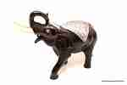 | BBP11 | BBP11 Слон с чеканкой Описание: | 42869d7c-808c-11e0-9e89-6cf049cdcbca | 1130 | 0
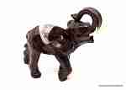 | BBP88 | BBP88 Декоративная скульптура Слон с чеканкой Описание: | 42869d7c-808c-11e0-9e89-6cf049cdcbca | 350 | 0
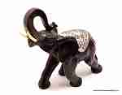 | BBP89 | BBP89 Декоративная скульптура Слон с чеканкой Описание: | 42869d7c-808c-11e0-9e89-6cf049cdcbca | 200 | 0
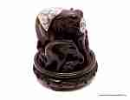 | BBP161 | BBP161 Декоративная скульптура Слониха со слонятами Описание: | 42869d7c-808c-11e0-9e89-6cf049cdcbca | 590 | 0
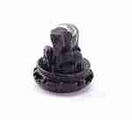 | BBP1720 | BBP1720 Декоративная скульптура Слониха со слонятами Описание: | 42869d7c-808c-11e0-9e89-6cf049cdcbca | 330 | 0
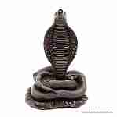 | BB277 | BB277 Кобра Описание: | 42869d7c-808c-11e0-9e89-6cf049cdcbca | 650 | 0
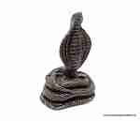 | BB1114 | BB1114 Кобра Описание: | 42869d7c-808c-11e0-9e89-6cf049cdcbca | 1270 | 0
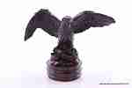 | BB55 | BB55 Орел Описание: | 42869d7c-808c-11e0-9e89-6cf049cdcbca | 430 | 0
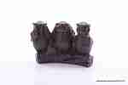 | BB2010 | BB2010 3 совы на ветке Описание: | 42869d7c-808c-11e0-9e89-6cf049cdcbca | 380 | 0
 | BB1261 | BB1261 3 лягушки Описание: | 42869d7c-808c-11e0-9e89-6cf049cdcbca | 180 | 0
 | BB2449 | BB2449 3 лягушки Описание: | 42869d7c-808c-11e0-9e89-6cf049cdcbca | 390 | 0
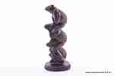 | BB2448 | BB2448 3 лягушки Описание: | 42869d7c-808c-11e0-9e89-6cf049cdcbca | 490 | 0
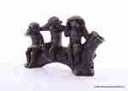 | BB2317 | BB2317 3 обезьянки на ветке Описание: | 42869d7c-808c-11e0-9e89-6cf049cdcbca | 370 | 0
 | BB525 | BB525 3 обезьяны на подставке Описание: | 42869d7c-808c-11e0-9e89-6cf049cdcbca | 590 | 0
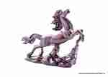 | BB1987 | BB1987 Конь средний Описание: | 42869d7c-808c-11e0-9e89-6cf049cdcbca | 530 | 0
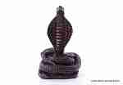 | BB1133 | BB1133 Кобра большая Описание: | 42869d7c-808c-11e0-9e89-6cf049cdcbca | 2600 | 0
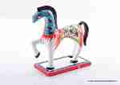 | BBCP2554-2 | BBCP2554-2 Абстракция Конь расписной Описание: | 42869d7c-808c-11e0-9e89-6cf049cdcbca | 850 | 0
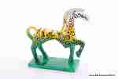 | BBCP2554-1 | BBCP2554-1 Абстракция Конь расписной Описание: | 42869d7c-808c-11e0-9e89-6cf049cdcbca | 850 | 0
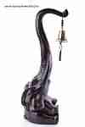 | BB2576 | BB2576 Слон с колоколом Описание: | 42869d7c-808c-11e0-9e89-6cf049cdcbca | 6000 | 0
 | BB37 | BB37 Слониха со слонятами Описание: | 42869d7c-808c-11e0-9e89-6cf049cdcbca | 790 | 0
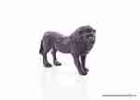 | BB1719 | BB1719 Лев Описание: | 42869d7c-808c-11e0-9e89-6cf049cdcbca | 230 | 0
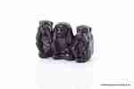 | BB1530 | BB1530 3 обезьяны Описание: | 42869d7c-808c-11e0-9e89-6cf049cdcbca | 230 | 0
 | BB435 | BB435 Лягушка с монетой Описание: | 42869d7c-808c-11e0-9e89-6cf049cdcbca | 250 | 0
 | BB213 | BB213 Пара слонов Описание: | 42869d7c-808c-11e0-9e89-6cf049cdcbca | 390 | 0
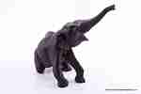 | BB150 | BB150 Статуэтка Слон Описание: | 42869d7c-808c-11e0-9e89-6cf049cdcbca | 1570 | 0
 | BB105 | BB105 Статуэтка Орел Описание: | 42869d7c-808c-11e0-9e89-6cf049cdcbca | 1240 | 0
 | BB2603 | BB2603 Лягушки в пирамиде Описание: | 42869d7c-808c-11e0-9e89-6cf049cdcbca | 320 | 0
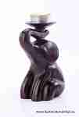 | BB2544 | BB2544 Подсвечник Слон Описание: | 42869d7c-808c-11e0-9e89-6cf049cdcbca | 420 | 0
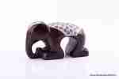 | BBP2543 | BBP2543 Статуэтка Слон с чеканкой Описание: | 42869d7c-808c-11e0-9e89-6cf049cdcbca | 480 | 0
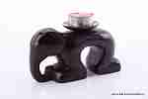 | BB2543 | BB2543 Подсвечник Слон Описание: | 42869d7c-808c-11e0-9e89-6cf049cdcbca | 420 | 0
 | BB2592 | BB2592 Статуэтка Слон Описание: | 42869d7c-808c-11e0-9e89-6cf049cdcbca | 300 | 0
 | BBP2579 | BBP2579 Статуэтка Слон с чеканкой Описание: | 42869d7c-808c-11e0-9e89-6cf049cdcbca | 350 | 0
 | BBP2578 | BBP2578 Статуэтка Слон с чеканкой Описание: | 42869d7c-808c-11e0-9e89-6cf049cdcbca | 300 | 0
 | BBP2544 | BBP2544 Подсвечник Слон с чеканкой Описание: | 42869d7c-808c-11e0-9e89-6cf049cdcbca | 480 | 0
 | BB1964 | BB1964 Подсвечник Слоны Описание: | 42869d7c-808c-11e0-9e89-6cf049cdcbca | 1200 | 0
 | BB88 | BB88 Декоративная скульптура Слон Описание: | 42869d7c-808c-11e0-9e89-6cf049cdcbca | 250 | 0
 | BB267 | BB267 Медведь ловящий рыбу Описание: | 42869d7c-808c-11e0-9e89-6cf049cdcbca | 290 | 0
 | BB961 | BB961 Олениха с олененком Описание: | 42869d7c-808c-11e0-9e89-6cf049cdcbca | 490 | 0
 | BB1204 | BB1204 Денежный козлик Описание: | 42869d7c-808c-11e0-9e89-6cf049cdcbca | 540 | 0
 | BB1317 | BB1317 Шкатулка Дикобраз Описание: | 42869d7c-808c-11e0-9e89-6cf049cdcbca | 450 | 0
 | BB1391 | BB1391 Два щенка в тапке Описание: | 42869d7c-808c-11e0-9e89-6cf049cdcbca | 250 | 0
 | BB1426 | BB1426 Шкатулка Черепаха Описание: | 42869d7c-808c-11e0-9e89-6cf049cdcbca | 450 | 0
 | BB1534-1 | BB1534-1 Кролик/белка Описание: | 42869d7c-808c-11e0-9e89-6cf049cdcbca | 450 | 0
 | BB1700 | BB1700 Конь на дыбах большой Описание: | 42869d7c-808c-11e0-9e89-6cf049cdcbca | 2970 | 0
 | BB1789 | BB1789 Три кота Не вижу, не слышу, не скажу Описание: | 42869d7c-808c-11e0-9e89-6cf049cdcbca | 490 | 0
 | BB1853 | BB1853 Верблюд у пальм Описание: | 42869d7c-808c-11e0-9e89-6cf049cdcbca | 540 | 0
 | BB2393 | BB2393 Декор для полки Обезьянки Описание: | 42869d7c-808c-11e0-9e89-6cf049cdcbca | 550 | 0
 | BB2394 | BB2394 Декор для полки Слоны Описание: | 42869d7c-808c-11e0-9e89-6cf049cdcbca | 620 | 0
 | BB2395 | BB2395 Декор для полки Верблюды Описание: | 42869d7c-808c-11e0-9e89-6cf049cdcbca | 620 | 0
 | BB2424 | BB2424 Декор для полки Кошки Описание: | 42869d7c-808c-11e0-9e89-6cf049cdcbca | 590 | 0
 | BB2481 | BB2481 Слоны на слоновой кости Описание: | 42869d7c-808c-11e0-9e89-6cf049cdcbca | 570 | 0
 | BBP1032 | BBP1032 Шкатулка Черепаха с чеканкой Описание: | 42869d7c-808c-11e0-9e89-6cf049cdcbca | 270 | 0
 | BB1720 | BB1720 Слон с 6 слонятами Описание: | 42869d7c-808c-11e0-9e89-6cf049cdcbca | 270 | 0
 | BB2171 | BB2171 Три обезьяны Не вижу, не слышу, не скажу Описание: | 42869d7c-808c-11e0-9e89-6cf049cdcbca | 680 | 0
 | BB2525 | BB2525 Подсвечник Слон Описание: | 42869d7c-808c-11e0-9e89-6cf049cdcbca | 350 | 0
 | BB1297 | BB1297 Три обезьяны на подставке Описание: | 42869d7c-808c-11e0-9e89-6cf049cdcbca | 530 | 0
 | BB1534-2 | BB1534-2 Кролик/белка Описание: | 42869d7c-808c-11e0-9e89-6cf049cdcbca | 450 | 0
 | BB1898 | BB1898 Шкатулка Кошки Описание: | 42869d7c-808c-11e0-9e89-6cf049cdcbca | 570 | 0
 | BB2608 | BB2608 Статуэтка Мышь с орехом Описание: | 42869d7c-808c-11e0-9e89-6cf049cdcbca | 400 | 0
 | BB2607 | BB2607 Статуэтка Мышь с орехом Описание: | 42869d7c-808c-11e0-9e89-6cf049cdcbca | 320 | 0

 |  | Изделия из смолы (Россия)
 | V525 | V525 3 обезьяны на подставке Описание: | 4e127564-d74f-4dd9-bced-0327f0f4e061 | 370 | 0
 | V2604 | V2604 Медитирующая Лягушка Описание: | 4e127564-d74f-4dd9-bced-0327f0f4e061 | 330 | 0
 | V2602 | V2602 Статуэтка Обезьяна Описание: | 4e127564-d74f-4dd9-bced-0327f0f4e061 | 150 | 0
 | V2503 | V2503 Подвесная композиция Обезьяны Описание: | 4e127564-d74f-4dd9-bced-0327f0f4e061 | 290 | 0
 | VM15 | VM15 Малыш с медальоном Описание: | 4e127564-d74f-4dd9-bced-0327f0f4e061 | 1500 | 0
 | V455 | V455 4 обезьяны на подставке Описание: | 4e127564-d74f-4dd9-bced-0327f0f4e061 | 390 | 0

 |  | Фигуры, абстракция, жесты
 | BB159 | BB159 Декоративная скульптура Ангел Описание: | 42869d7c-808c-11e0-9e89-6cf049cdcbca | 520 | 0
 | BB835 | BB835 Декоративная скульптура Ангелок Описание: | 42869d7c-808c-11e0-9e89-6cf049cdcbca | 480 | 0
 | BB1211 | BB1211 Декоративная скульптура Ребенок в ладони Описание: | 42869d7c-808c-11e0-9e89-6cf049cdcbca | 190 | 0
 | BB1212 | BB1212 Декоративная скульптура Ребенок в лотосе Описание: | 42869d7c-808c-11e0-9e89-6cf049cdcbca | 150 | 0
 | BB2104 | BB2104 Декоративная скульптура Рука-указ Описание: | 42869d7c-808c-11e0-9e89-6cf049cdcbca | 540 | 0
 | BB2107 | BB2107 Скульптура жест Рога / Коза Описание: | 42869d7c-808c-11e0-9e89-6cf049cdcbca | 540 | 0
 | BB2070-1 | BB2070-1 Абстракция, Поцелуй Описание: | 42869d7c-808c-11e0-9e89-6cf049cdcbca | 820 | 0
 | BB2431 | BB2431 Абстракция Пара в поцелуе Описание: | 42869d7c-808c-11e0-9e89-6cf049cdcbca | 730 | 0
 | BB2332 | BB2332 Пара в поцелуе Описание: | 42869d7c-808c-11e0-9e89-6cf049cdcbca | 590 | 0
 | BB659 | BB659 Девушка малая Описание: | 42869d7c-808c-11e0-9e89-6cf049cdcbca | 690 | 0
 | BB1478 | BB1478 Визитница Руки Описание: | 42869d7c-808c-11e0-9e89-6cf049cdcbca | 460 | 0
 | BB1392 | BB1392 Скульптура Херувим Описание: | 42869d7c-808c-11e0-9e89-6cf049cdcbca | 190 | 0
 | BB2077 | BB2077 Скульптура Лицо Описание: | 42869d7c-808c-11e0-9e89-6cf049cdcbca | 1800 | 0
 | BB2326 | BB2326 Декоративная скульптура Пара Описание: | 42869d7c-808c-11e0-9e89-6cf049cdcbca | 480 | 0
 | BB170 | BB170 Рука дьявола Описание: | 42869d7c-808c-11e0-9e89-6cf049cdcbca | 690 | 0
 | BB253 | BB253 Абстракция Пара Описание: | 42869d7c-808c-11e0-9e89-6cf049cdcbca | 650 | 0
 | BB290 | BB290 Девушка с цветами Описание: | 42869d7c-808c-11e0-9e89-6cf049cdcbca | 470 | 0
 | BB293 | BB293 Девушка Описание: | 42869d7c-808c-11e0-9e89-6cf049cdcbca | 470 | 0
 | BB333 | BB333 Девушка с кувшином Описание: | 42869d7c-808c-11e0-9e89-6cf049cdcbca | 430 | 0
 | BB635 | BB635 Девушка с кувшином Описание: | 42869d7c-808c-11e0-9e89-6cf049cdcbca | 720 | 0
 | BB697 | BB697 Абстракция Объятия Описание: | 42869d7c-808c-11e0-9e89-6cf049cdcbca | 510 | 0
 | BB1089 | BB1089 Венера Описание: | 42869d7c-808c-11e0-9e89-6cf049cdcbca | 440 | 0
 | BB1144 | BB1144 Абстракция Девушка Описание: | 42869d7c-808c-11e0-9e89-6cf049cdcbca | 540 | 0
 | BB1506 | BB1506 Борцы Описание: | 42869d7c-808c-11e0-9e89-6cf049cdcbca | 650 | 0
 | BB2070-11 | BB2070-11 Абстракция, Девушка на рифе Описание: | 42869d7c-808c-11e0-9e89-6cf049cdcbca | 820 | 0
 | BB2081 | BB2081 Скульптура Лицо Описание: | 42869d7c-808c-11e0-9e89-6cf049cdcbca | 630 | 0
 | BB2517 | BB2517 Пара ангелочков Описание: | 42869d7c-808c-11e0-9e89-6cf049cdcbca | 630 | 0
 | Z996 | Z996 Абстракция Девушка Описание: | 42869d7c-808c-11e0-9e89-6cf049cdcbca | 420 | 0
 | BB540 | BB540 Девушка Описание: | 42869d7c-808c-11e0-9e89-6cf049cdcbca | 1230 | 0
 | BB1673 | BB1673 Три ангелочка Описание: | 42869d7c-808c-11e0-9e89-6cf049cdcbca | 180 | 0
 | BB2340-2 | BB2340-2 Декоративная скульптура Поцелуй Описание: | 42869d7c-808c-11e0-9e89-6cf049cdcbca | 760 | 0

 |  |  |  |  | Сумма заказа: | 0

